Sheet1
 |  |  |  | Bàn giao ZF
 |  |  |  | Căn kế hoạch 2 tháng | đang chạy 2 máy 125 ton | acp cover cố định,
 | tổng khuôn casting | new jig cnc | đang chạy cnc | chủ yếu check kế hoạch của ass dán tape |  | lenmount và gm cover, fca cover đổi cho nhau
lenmount | 1 khuôn | 12cav có 3 set, 8cav có 1set, 6cav có 4set | 1 máy | tổng có 4 jig 6 cav và 2 jig 4 cav
acp housing | 1 khuôn |  | 6 máy | đang chạy full chủ nhật | máy 350 ton chạy 2 máy | acp housing full
fca housing | 1 khuôn | 3cav có 2 set | 2 máy |  |  | fca và gm housing ghép
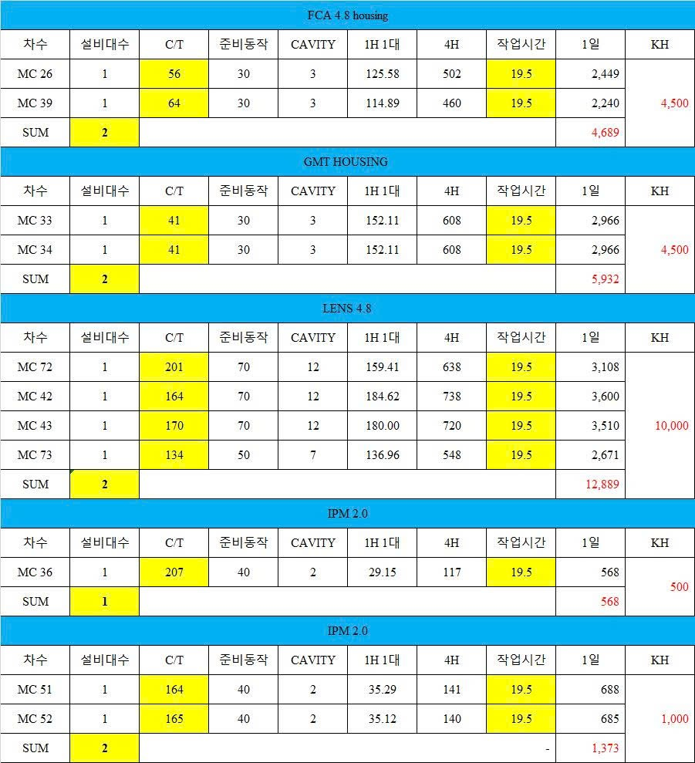
Gmt housing | 1 khuôn | 3cav có 2 set | stop 2 máy | kế hoạch gasket làm 1 trong 2
ipm housing và base | 1 khuôn |  | 1 máy | housing capa gasket 900ea-1200ea
 |  |  |  | base capa 400-600ea
 |  |  |  | chú ý tape và gasket gối 2 tháng

